对账
订单号 | 入住日期 | 离店日期 | 应收 |  |  |  | ,
999224817061464 | 2023-07-26 | 2023-07-29 | 449.42 | 449.42 | 3515321 | 0 | ,3515321 | 直采
999224847224791 | 2023-07-26 | 2023-07-28 | 461.84 | 461.84 | 3523628 | 0 | ,3523628 | 直采
999225043861348 | 2023-07-22 | 2023-07-24 | 75.42 | 75.42 | 3573384 | 0 | ,3573384 | 直采
999225092120687 | 2023-07-22 | 2023-07-24 | 75.9 | 75.90 | 3584981 | 0 | ,3584981 | 直采
999225183812301 | 2023-07-26 | 2023-07-28 | 290.81 | 290.81 | 3605847 | 0 | ,3605847 | 直采
999225185376873 | 2023-07-24 | 2023-07-26 | 217.34 | 217.34 | 3606184 | 0 | ,3606184 | 直采
999225185385407 | 2023-07-24 | 2023-07-26 | 217.34 | 217.34 | 3606186 | 0 | ,3606186 | 直采
999225213273779 | 2023-07-22 | 2023-07-25 | 599.45 | 599.45 | 3611126 | 0 | ,3611126 | 直采
999225229830463 | 2023-07-26 | 2023-07-29 | 468.04 | 468.04 | 3614473 | 0 | ,3614473 | 直采
999225230819455 | 2023-07-26 | 2023-07-29 | 468.04 | 468.04 | 3614771 | 0 | ,3614771 | 直采
999225290538708 | 2023-07-25 | 2023-07-28 | 276 | 276.00 | 3627950 | 0 | ,3627950 | 直采
999225320549719 | 2023-07-24 | 2023-07-28 | 314.72 | 314.72 | 3633603 | 0 | ,3633603 | 直采
999225358928097 | 2023-07-27 | 2023-07-29 | 184.98 | 184.98 | 3641069 | 0 | ,3641069 | 直采
999225375785474 | 2023-07-26 | 2023-07-30 | 276.48 | 276.48 | 3645037 | 0 | ,3645037 | 直采
999225409648424 | 2023-07-23 | 2023-07-28 | 535.35 | 535.35 | 3651758 | 0 | ,3651758 | 直采
999225488359626 | 2023-07-22 | 2023-07-24 | 320.7 | 320.70 | 3666299 | 0 | ,3666299 | 直采

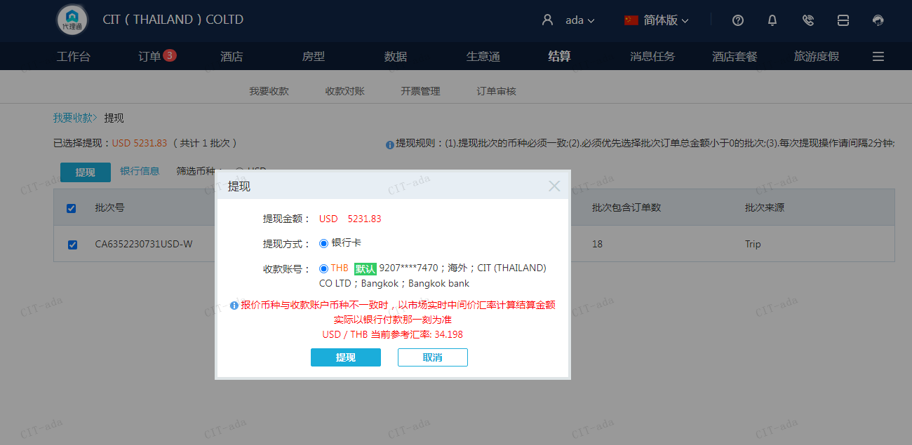
 |  |  | 5231.83
 |  |  | USD 5231.83

A230731094037911 | 5231.83 | 178918.12
USD / THB 当前参考汇率: 34.198
总计：5231.83 USD/ 178918.12 THB

